A1 - Meias
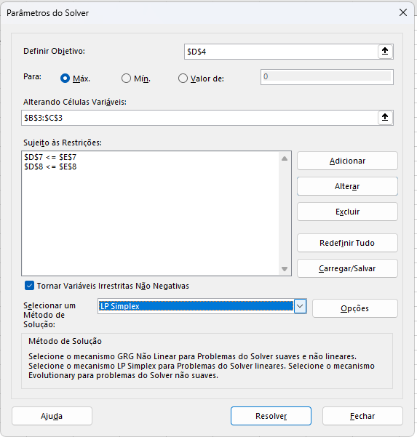
Vendedor de meias
 | A | B |  |  | Seguir passo a passo do slide: Etapas na implementação do problema em uma planilha
Quantidade: | 3 | 9 | Função objetivo: |  | Dados > Solver
Lucro: | 6.00 | 8.00 | 90

Restrições: |  |  | Usado | Disponível
Algodão | 2 | 2 | 24 | 24
Lã | 4 | 8 | 84 | 84

Representação do problema:
Max: 6,00.A + 8,00.B
Sujeito a: 2.A + 2.B <= 24
4.A + 8.B <= 84

E1 - Capitão Caverna
Variáveis: | J | C | A |  |  | Legenda
Quantidade: | 4 | 4 | 2 |  |  |  | Células variáveis
Lucro: | R$ 50.00 | R$ 70.00 | R$ 100.00 |  |  |  | Restrições
Função Objetivo: | R$ 680.00
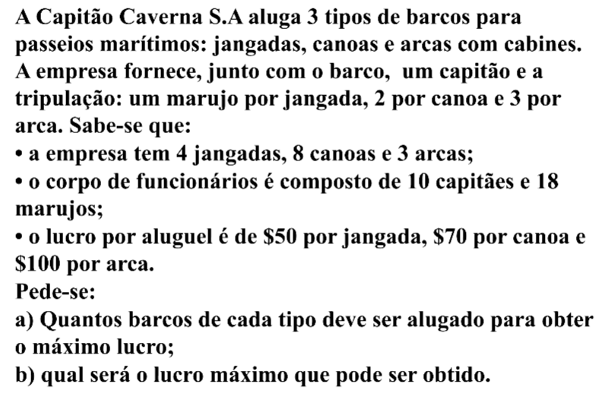
Restrições | J | C | A | Usado | Disponível
Capitães | 1 | 1 | 1 | 10 | 10
Marujos | 1 | 2 | 3 | 18 | 18
Jangadas | 1 | 0 | 0 | 4 | 4
Canoas | 0 | 1 | 0 | 4 | 8
Arcas | 0 | 0 | 1 | 2 | 3

E2 - Empresa BETA
Variáveis: | P1 | P2 | P3 |  |  | Legenda
Quantidade: | 280 | 600 | 120 |  |  |  | Células variáveis
Lucro: | R$ 2,100.00 | R$ 1,200.00 | R$ 600.00 |  |  |  | Restrições
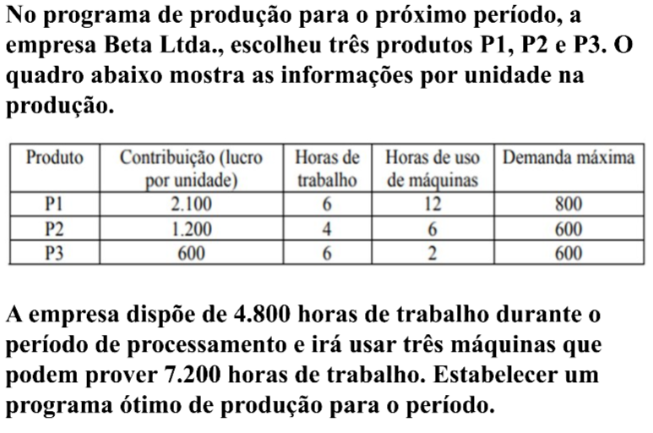
Função Objetivo: | R$ 1,380,000.00

Restrições | P1 | P2 | P3 | Usado | Disponível
H. Trabalho | 6 | 4 | 6 | 4800 | 4800
H. Máquinas | 12 | 6 | 2 | 7200 | 7200
P1 Demanda | 1 | 0 | 0 | 280 | 800
P2 Demanda | 0 | 1 | 0 | 600 | 600
P3 Demanda | 0 | 0 | 1 | 120 | 600

E2- Min - Vitaminas
Variáveis: | Carne | Ovo |  |  | Legenda
Quantidade: | 0 | 6 |  |  |  | Células variáveis
Custo: | R$ 3.00 | R$ 2.50 |  |  |  | Restrições
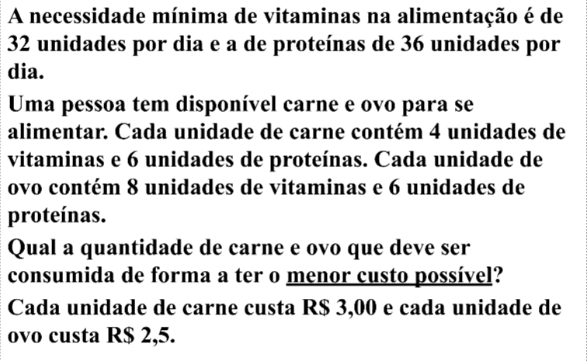
Função Objetivo: | R$ 15.00

Restrições | Carne | Ovo | Usado | Disponível
Vitaminas | 4 | 8 | 48 | 32
Proteínas | 6 | 6 | 36 | 36

E3 - Jardim
Variáveis: | Líquido | Pó |  |  | Legenda
Quantidade: | 1 | 5 |  |  |  | Células variáveis
Custo: | R$ 3.00 | R$ 2.00 |  |  |  | Restrições
Função Objetivo: | R$ 13.00
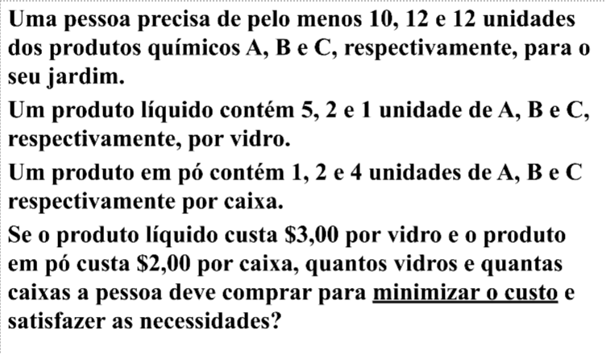
Restrições | Líquido | Pó | Usado | Disponível
A | 5 | 1 | 10 | 10
B | 2 | 2 | 12 | 12
C | 1 | 4 | 21 | 12

